환경설정
목 차

C:\Users\sist98>java -version
java version "1.8.0_191"
Java(TM) SE Runtime Environment (build 1.8.0_191-b12)
Java HotSpot(TM) 64-Bit Server VM (build 25.191-b12, mixed mode)
 | 개발환경
 |  | jdk 1.8

 |  | JAVA_HOME

 |  | PATH
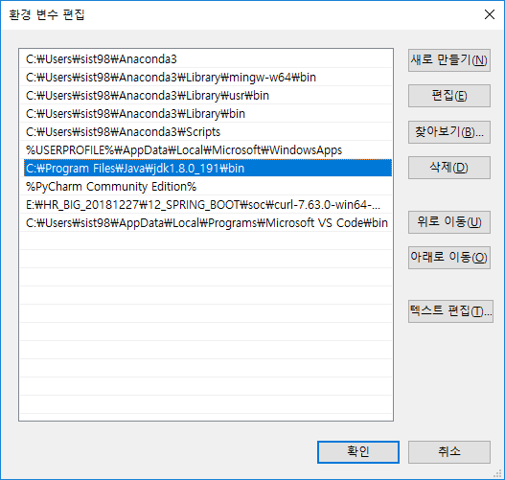

 |  | MAVEN

 |  | MAVEN_HOME | E:\EGOVE_20190309\soc\apache-maven-3.6.0

 |  | PATH | E:\EGOVE_20190309\soc\apache-maven-3.6.0\bin
 |  |  | %MAVEN_HOME%\bin
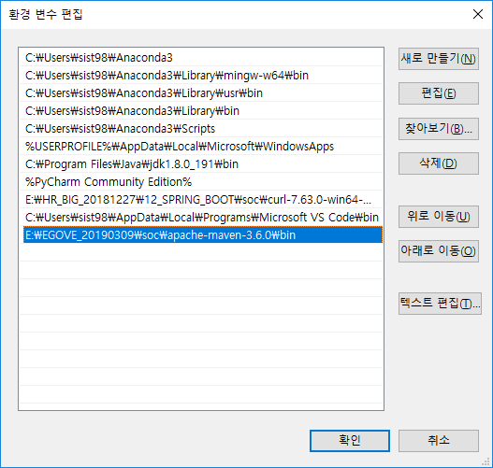

C:\Users\sist98>mvn -version
Apache Maven 3.6.0 (97c98ec64a1fdfee7767ce5ffb20918da4f719f3; 2018-10-25T03:41:47+09:00)
Maven home: E:\EGOVE_20190309\soc\apache-maven-3.6.0\bin\..
Java version: 1.8.0_191, vendor: Oracle Corporation, runtime: C:\Program Files\Java\jdk1.8.0_191\jre
Default locale: ko_KR, platform encoding: MS949
OS name: "windows 10", version: "10.0", arch: "amd64", family: "windows"
 |  | maven확인

 |  | settings.xml | <localRepository>E:\EGOVE_20190309\soc\apache-maven-3.6.0\repository</localRepository>

 |  | STS_Maven연결
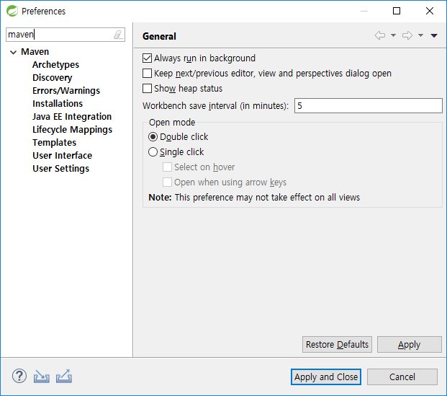

 |  | Maven project
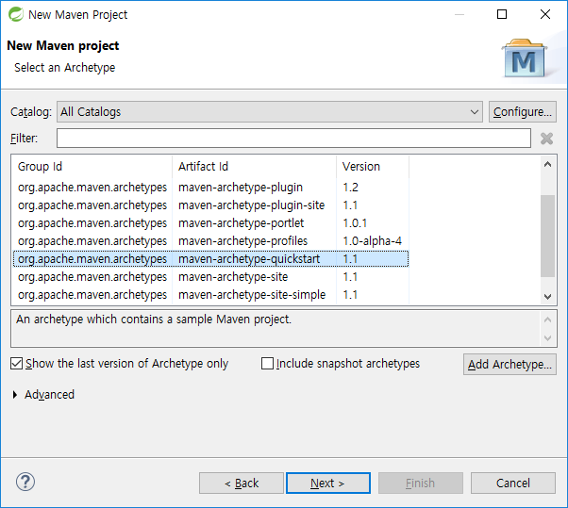

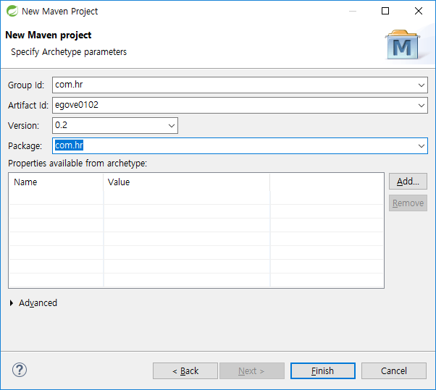

 |  | USERS | TYPE | null | PK_YN
 |  | U_ID | varchar2(20) | nn | Y
 |  | NAME | varchar2(20 char) | nn | N
 |  | PASSWORD | varchar2(20 char) | nn | N

 |  | JavaSource Link
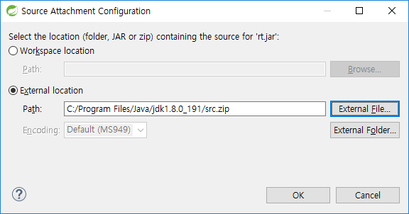

 |  | UserDao
 |  |  | 1. Connection | DB연결을 위한 커넥션 가지고 오기
 |  |  |  | ->Method
 |  |  | 2. PreparedStatement Query만드고 Param Set

 |  |  | 3. PreparedStatement ,Connection종료

 |  | log4j.properties | /egove0103/src/main/resources

UserDao
UserDao
getConnection():Connection

NUserDao
DUserDao

UserDao
getConnection():Connection
SimpleConnectionMaker
makeConnection():Connection

<<interface>>
ConnectionMaker
makeConnection():Connection
UserDao
getConnection():Connection

NConnectionMaker
getConnection():Connection
DConnectionMaker
getConnection():Connection

 |  | UML: | https://ko.osdn.net/projects/amateras/downloads/56447/AmaterasUML_1.3.4.zip/

 |  | *.jar | E:\EGOVE_20190309\soc\spring-tool-suite-3.9.7\sts-bundle\sts-3.9.7.RELEASE\plugins

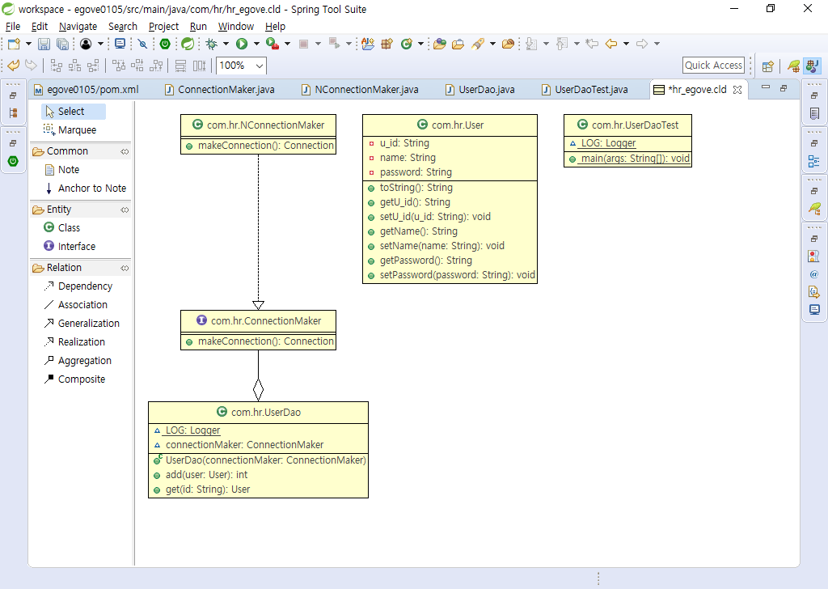

 |  | 제어의 역전(IoC: Inversion of Control)
 |  |  | Control이 main에서 프레임웍으로 넘어 간다.
 |  | 스프링의 IoC | DaoFactory를 일반화 한것, 빈 팩토리, 애플리케이션 컨텍스라 부른다.

 |  | 오브젝트 팩토리

<<사용>>
UserDao
<<사용>>
ConnectionMaker
Client

<<생성>>

DaoFactory
DConnectionMaker
<<요청>>
<<생성>>

2주차
클래스 설정과 XML |  | applicationContext.xml
 | 자바코드 설정정보(DaoFactory) | XML설정 정보
빈 설정파일 | @Configuration | <beans>
빈의 이름 | @Bean methodName() | <bean id="methodName"
빈의 클래스 | return new BeanClass() | class="com.hr.UserDao" />

ConnectionMaker |  | DataSource

스피링이 개발자에게 제공하는 가장 중요한 가치: OOP,테스트(Junit)

메소드가 public , @Test
@Before setUp()
@Test test01()
@After tearDown()

JUnit
Framework

@Before setUp()
@Test test02()
@After tearDown()

public int deleteUser(User user) throws SQLException {
Connection connection = null;
PreparedStatement ps = null;
int flag = 0;
try {
connection = dataSource.getConnection();
LOG.debug("connection:"+connection);
StringBuilder sb=new StringBuilder();
sb.append("DELETE FROM users WHERE U_ID = ? ");
LOG.debug("=========================");
LOG.debug("Query:\n"+sb.toString());
LOG.debug("=========================");
//Query준비:Query+data binding
ps = connection.prepareStatement(sb.toString());
ps.setString(1, user.getU_id());
flag = ps.executeUpdate();
LOG.debug("flag: "+flag);
}catch(SQLException e) {
throw e;
}finally {
if(null !=ps ) {
try {
ps.close();
}catch(SQLException e) {
}
}
if( null !=connection) {
try {
connection.close();
}catch(SQLException e) {
}
}
}
return flag;
}

 |  |  |  | PreparedStatement makeStateMent(Connection c) {}

UserDao
makeStatement():PreparedStatement

UserDaoAdd
makeStatement()
UserDaoDelete
makeStatement()
UserDaoGet
makeStatement()
UserDaoGetCount
makeStatement()

전략 패턴 | 확장에 해당하는 변하는 부분을 별도의 클래스로 만들어 추상화된 인터페이스를 통해 위임 하는 방식.

컨텍스트
contextMethod()
전략(Strategy)
 |  |  | interface StatementStrategy

ConcreteStrategeA
ConcreteStrategeA
DeleteStatement |  |  |  | AddStatement

AOP
Hello
sayHello(name:String) String
sayHi(name:String) String
sayThankYou(name:String) String

HelloTarget
HelloUppercase
SimpleProxy

 | 다이내믹 프록시 |  | 기존코드에 영향을 주지 않으면서 타깃의 기능을 확장하거나 접근 방법을 제어.

스프링에서 AOP방식:
 | 1) 스프링 API
 | 2) POJO 클래스를 이용한 AOP
 | 3) AspectJ

 | [1]스프링 API를 이용한 AOP
 |  | 1. Advice
 |  | 2. PointCut설정
 |  | 3. Advisor(Advice+PointCut)
 |  | 4. ProxyFactoryBean클래스를 이용하여 대상빈 객체에 Advice를 적용
 |  | 5. getBean() 메소드(프록시)빈 객체를 가져와 사용한다.

 | * AOP사용 용도 : 트랜젝션, 성능측정, 로그
InvocationHandler
타킷
위임

메소드 처리 요청
클라이언트
호출
다이내믹 프록시

프록시 생성
프록시 팩토리
프록시 요청

다이내믹 프록시
sayHello()
sayHi()
say...
InvocationHandler
invoke(Method)
HelloTarget
sayHello()
sayHi()
say...

MemberSvc
doSave():int

 |  |  |  | Advice | PointCut
MemberSvcImple
doSave():int
MemberAop
invoke(MethodInvocation ):Object
NameMatchClassMethodPointCut
MemberAopTest

 | applicationContext.xml
 | PointCut
 | Advisor

패키지경로 지정
 | 표현식 | 설명
 | com.springbook.biz | com.springbook.biz패키지만 선택
 | com.springbook.biz.. | com.springbook.biz로 시작하는
 | com.springbook.biz..*Imple | com.springbook.biz로 시작하고 Imple로 끝나는 패키지

클래스지정
 | 표현식 | 설명
 | BoardServiceImple | BoardServiceImple클래스만 선택
 | *Imple | Imple로 끝나는
 | BoardService+ | 해당클래스로 파생된 모든 자식 크래스

메소드
 | 표현식 | 설명
 | *(..) | 모든 메소드
 | get*(..) | 메소드 이름이 get로 시작하는
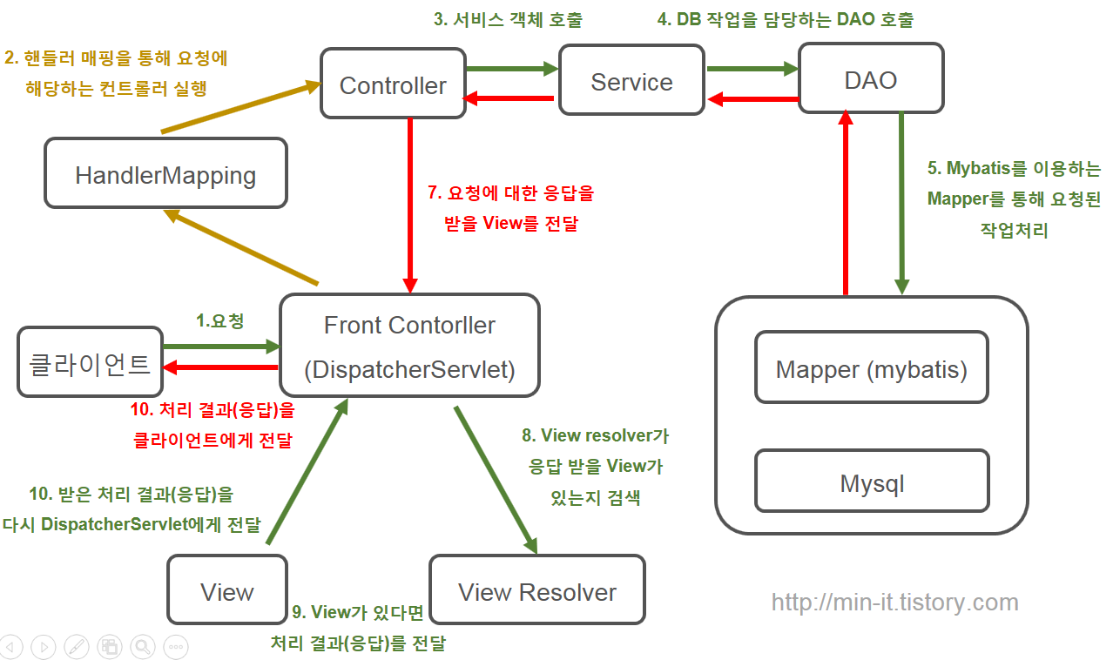

 | https://min-it.tistory.com/7

전자정부_프래임
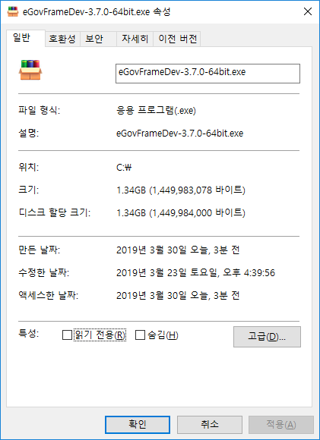

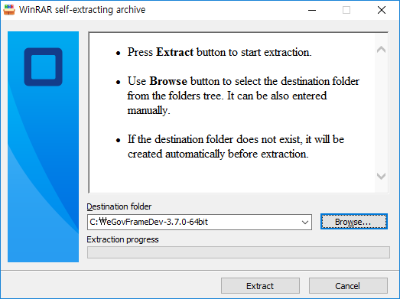

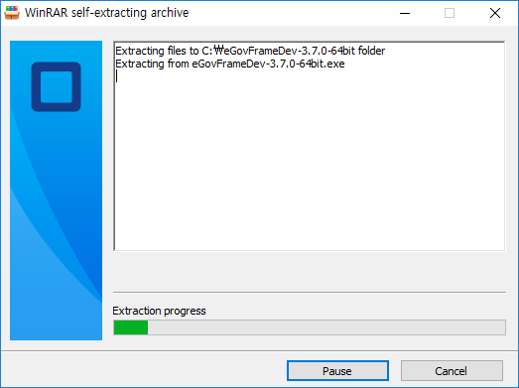

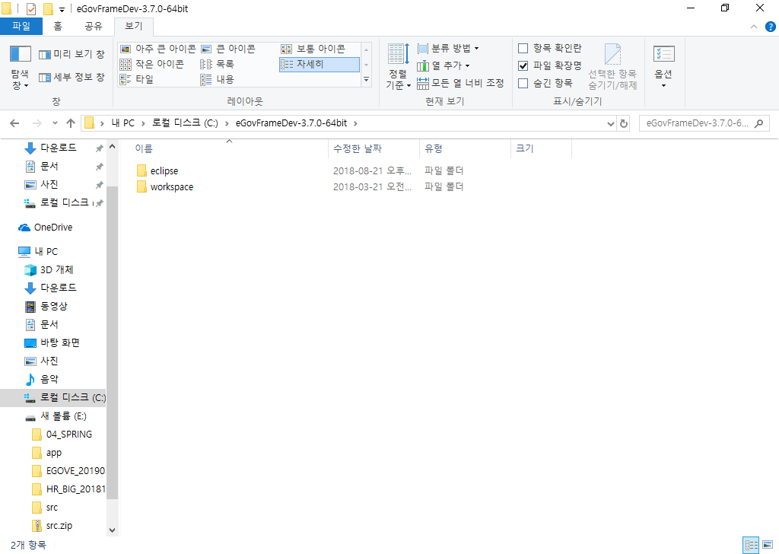

eGovFrame-3.7.0 | maven
eGovFrameDev-3.7.0-64bit | eclipse
 | workspace
Copy
E:\EGOVE_20190309\soc\apache-maven-3.6.0\conf | settings.xml
C:\eGovFrameDev-3.7.0-64bit\maven\ | settings.xml
settings.xml
<localRepository>C:\eGovFrame-3.7.0\maven\repository</localRepository>
<pluginGroups>
<!-- pluginGroup
| Specifies a further group identifier to use for plugin lookup.
<pluginGroup>com.your.plugins</pluginGroup>
-->
 | <pluginGroup>egovframework.dev</pluginGroup>
</pluginGroups>

workspace

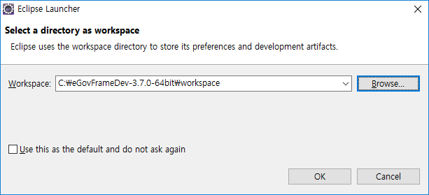

Business Layer
Presentation Layer
Data Access Layer
Service
Controller
DAO
egovframework.example.sample.web |  |  |  |  |  | egovframework.example.sample.service.impl
EgovSampleController.java |  |  |  |  |  | SampleDAO extends EgovAbstractDAO

SQL(XML)
EgovSample_Sample_SQL.xml
sql-map-config.xml: mapper등록
sql-mapper-config.xml : VO Alias설정
 |  |  |  | egovframework.example.sample.service
 |  |  |  | EgovSampleService
 |  |  |  | egovframework.example.sample.service.impl
 |  |  |  | EgovSampleServiceImpl

/eGoveWEB/src/main/webapp/WEB-INF/jsp/egovframework/example/sample/egovSampleList.jsp

Sample
Mapper | EgovSample_Sample_SQL.xml | sql-map-config.xml, sql-mapper-config.xml |  |  | EgovPan_Pan_SQL.xml
VO | egovframework.example.sample.service | SampleVO.java | PanVO.java |  | egovframework.example.pan.service
Dao | egovframework.example.sample.service.impl | SampleDAO extends EgovAbstractDAO | PanDAO.java |  | egovframework.example.pan.service.impl
Service | egovframework.example.sample.service | EgovSampleService.java
 | egovframework.example.sample.service.impl | EgovSampleServiceImpl.java
Controller | egovframework.example.sample.web | EgovSampleController.java
View | /eGoveWEB/src/main/webapp/WEB-INF/jsp/egovframework/example/sample | egovSampleList.jsp

context-datasource.xml

